การตั้งจุดตรวจ
ข้อมูลผลการดำเนินงานในเชิงสถิติ การตั้งจุดตรวจ จุดสกัด ประจำปีงบประมาณ พ.ศ. 2569 สถานีตำรวจภูธรอัมพวา

ผลการดำเนินงานในการตั้งจุดตรวจ จุดสกัด
เดือน/ปี | จำนวนตั้งจุด | จำนวนการเรียกตรวจ | พบกระทำความผิด | จำนวนออกใบสั่ง | ไม่พบการกระทำผิด | ว่ากล่าว ตักเตือน
 |  | (ราย) | (ราย) | เปรียบเทียบปรับ (ราย) | (ราย) | (ราย)
ตุลาคม 2568 | 16 | 268 | 39 | 39 | 229 | 0
รวม | 16 | 268 | 39 | 39 | 229 | 0
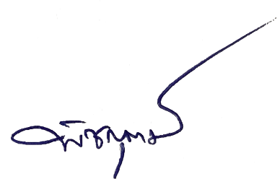
 |  | ตรวจแล้วถูกต้อง

 | พ.ต.ท. |  |  | พ.ต.อ.
 |  | (ภาณุภัสส์ พุ่มขุน) |  |  | (พิชญุตม์ โกสุม)
 |  | รอง ผกก.ป.สภ.อัมพวา |  |  | ผกก.สภ.อัมพวา

